홈앤서비스 카테고리구성
홈앤서비스 카테고리구성 (IT_OKP_03_01)

작성자 | 작성일 | 수행자 | 수행일 | 수행자 | 수행일
강민지 | 2025.04.30 | 강민지 | 2025.04.30 | 유보현 | 2505013

테스트 대상 상세 (시나리오별 세부단계)
현재 운영되고 있는 홈앤서비스 카테고리로 구성 => 검색엔진 색인 동기화 => 구매사 카테고리 전시 확인 > 카테고리 상품검색 확인
테스트 시나리오 목적 :
현재 운영되고 있는 홈앤서비스 카테고리로 재 구성 후 검색엔진 색인 동기화를 하여 설정한 카테고리로 구성되는지 확인한다.
가정 및 필요사항 :

시나리오 항목 CODE | 시나리오 화면경로 및 페이지 | 테스트 항목 | 테스트 사전 정보 및 입력 | 테스트 케이스 기대결과 | 실제결과 | 구분 또는 실패 여부 | PNCI | 수정사항 | 조치자 | 조치내용
IT_OKP_03_01_01 | 운영사: 상품관리 > 구매사 카테고리 | 홈앤서비스 카테고리 마스터 수정 | • OKPlaza 운영사 사용자 로그인 - agent1 / 1111 | • 홈앤서비스 카테고리 메뉴 수정 및 표준 카테고리 연결 수정 완료 | 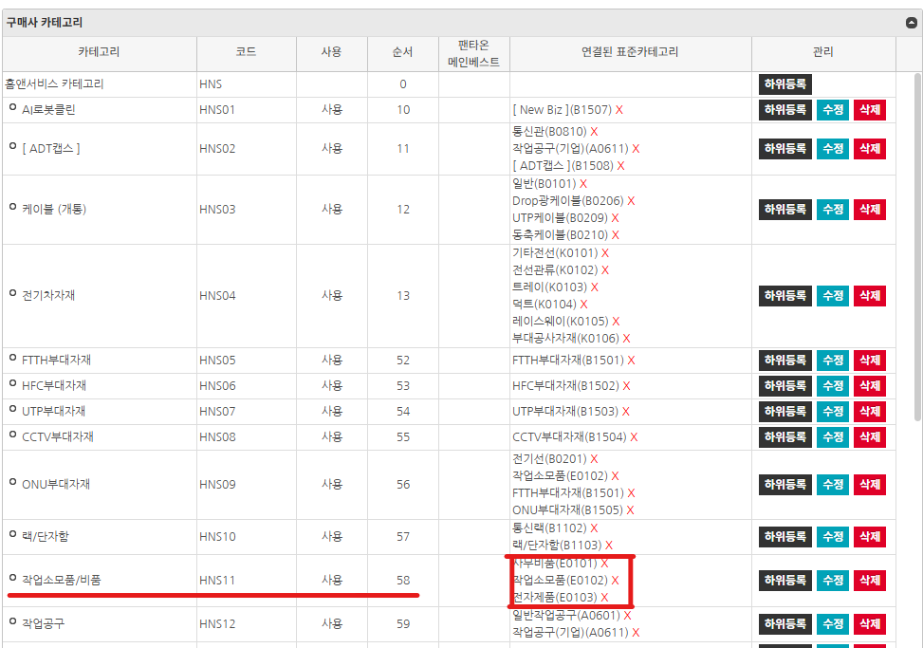 • OK |  | Y
IT_OKP_03_01_02 |  | 검색엔진 색인 |  | • 검색엔진 색인 동기화 완료 | • OK |  | Y
IT_OKP_03_01_03 | 구매사: 메인 > 전체 카테고리 | 구매사 카테고리 수정 확인 | • OKPlaza 고객사 사용자 로그인 - jyb723c / 1111 | • 변경사항 확인 | • OK |  | N | 표준카테고리 삭제/추가 했으나 반영안됨 * AI로봇클린 > 표준카테고리 생성 * 삭제 카테고리 : B1507 * 추가 카테고리 : B1506 | 송주은 | 전체 색인 완료 후 변경된 내역 조회 가능 1. 전체색인은 1일 1회 스케쥴 처리(밤 12시 이후) 2. 상품관리 > 구매사 카테고리 > 검색엔진 색인 동기화 버튼 클릭 하여 사이트 이동하여 전체 색인 처리
IT_OKP_03_01_04 | 구매사: 메인 > 전체 카테고리 > 메뉴 | 메뉴와 연결된 표준카테고리 상품 검색 확인 |  | • 클릭한 메뉴에 연결된 표준 카테고리 상품검색 확인 | • OK |  | N |  | 송주은 | 전체 색인 완료 후 진열된 상품 조회 1. 전체색인은 1일 1회 스케쥴 처리(밤 12시 이후) 2. 상품관리 > 구매사 카테고리 > 검색엔진 색인 동기화 버튼 클릭 하여 사이트 이동하여 전체 색인 처리

테스트구매사 카테고리 공사유형 추가
테스트구매사 카테고리 공사유형 추가 (IT_OKP_03_03)

작성자 | 작성일 | 수행자 | 수행일 | 수행자 | 수행일
강민지 | 2025.05.07 | 강민지 | 2025.05.08 | 유보현 | 2505013

테스트 대상 상세 (시나리오별 세부단계)
테스트 구매사 카테고리에 공사유형 추가 => 검색엔진 색인 동기화 => 추가된 공사유형 구매사 카테고리 전시 확인 => 카테고리 상품검색 확인
테스트 시나리오 목적 :
구매사 카테고리에 등록되지않은 공사유형을 추가, 검색엔진 색인 동기화를 거쳐 해당 내용이 반영되는지 확인한다.
가정 및 필요사항 :
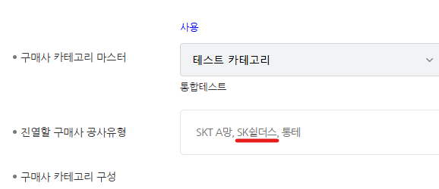

시나리오 항목 CODE | 시나리오 화면경로 및 페이지 | 테스트 항목 | 테스트 사전 정보 및 입력 | 테스트 케이스 기대결과 | 실제결과 | 구분 또는 실패 여부 | PNCI | 수정사항 | 조치자 | 조치내용
IT_OKP_03_03_01 | 운영사: 상품관리 > 구매사 카테고리 | 구매사 카테고리 마스터와 미연결된 공사유형 연결 | • OKPlaza 운영사 사용자 로그인 - agent1 / 1111 | • 구매사 카테고리 마스터와 미연결된 공사유형 연결 | • OK |  | Y
IT_OKP_03_03_02 |  | 검색엔진 색인 |  | • 검색엔진 색인 동기화 완료 | 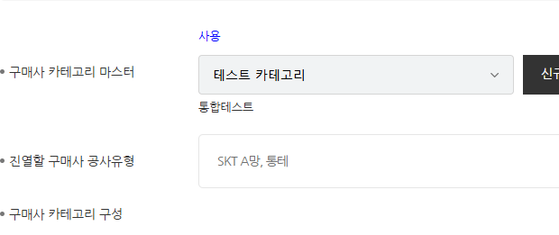 • OK |  | Y
IT_OKP_03_03_03 | 구매사: 메인 > 전체 카테고리 | 구매사 카테고리 메뉴 확인 | • OKPlaza 고객사 사용자 로그인 - you7263 / 1111 | • 운영사에서 구성한대로 구매사 카테고리 메뉴 표시 | • OK |  | Y
IT_OKP_03_03_04 | 구매사: 메인 > 전체 카테고리 > 메뉴 | 메뉴와 연결된 표준카테고리 상품 검색 확인 |  | • 클릭한 메뉴에 연결된 표준 카테고리 상품검색 확인 | • OK |  | N |  | 송주은 | 전체 색인 완료 후 진열된 상품 조회 1. 전체색인은 1일 1회 스케쥴 처리(밤 12시 이후) 2. 상품관리 > 구매사 카테고리 > 검색엔진 색인 동기화 버튼 클릭 하여 사이트 이동하여 전체 색인 처리

